画像
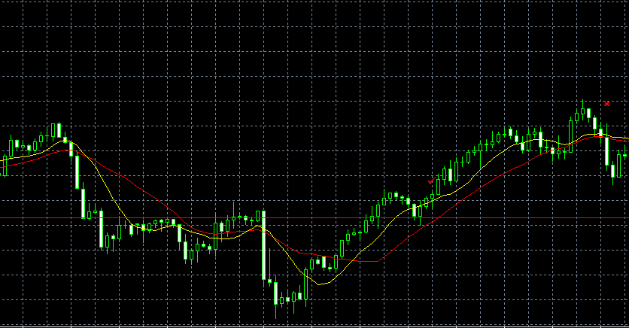
ＦＳ + ＰＢ

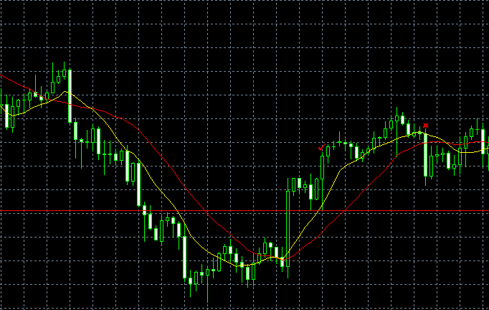
ＦＳ + ＰＢ

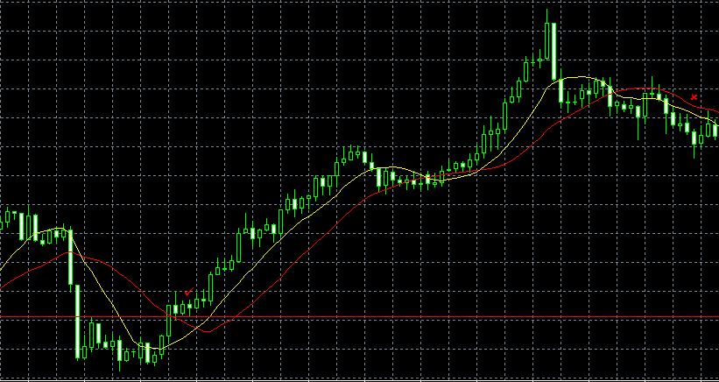
ＦＳ + ＰＢ

ＦＳ + ＥＢ
ＦＳ + ＥＢ

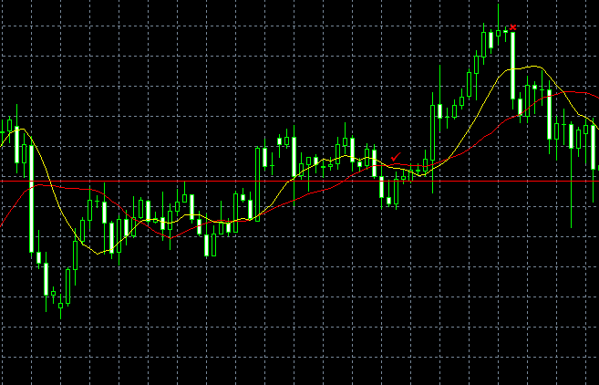
ＦＳ + ＥＢ

ＦＳ + ＥＢ

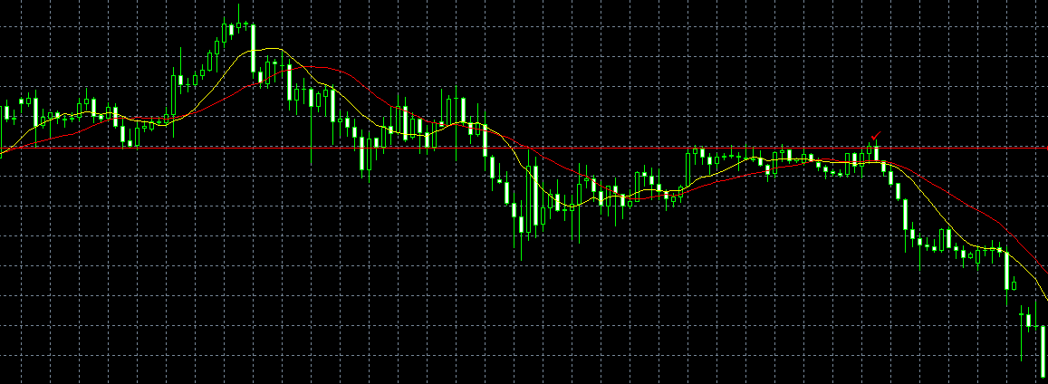
ＦＳ + ＥＢ

ＦＳ + ＥＢ

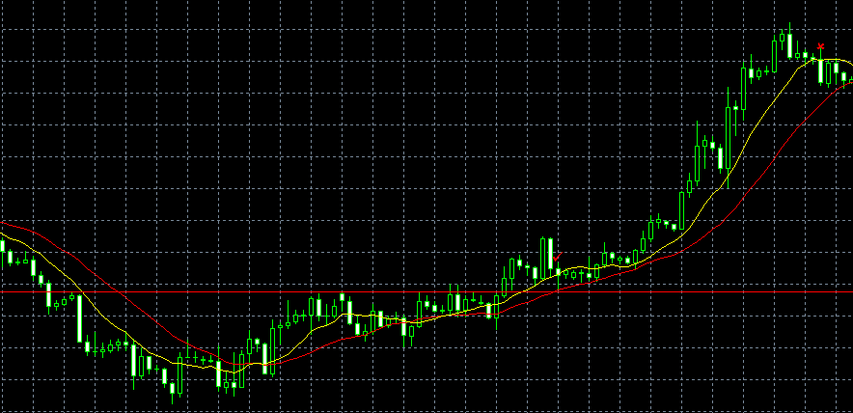
ＦＳ + ＰＢ

